BUGREPORT
Заголовок | Неочевидное расположение кнопки регистрации. | Регистрация доступна только по номеру телефона. | Необоснованный отказ в регистрации по номеру телефона через смс. | При прохождении регистрации уведомление на сайте поступает маленьким, слабочитаемым (и неаккуратным). | Некорректное отображение элементов на мобильных устройствах. | При выборе фильтров страница просто обновляется, фильтр не применяется. | Медленная загрузка страниц с большим количеством товаров. | Некорректное отображение уведомление о добавлении товара в корзину с предложением оформить заказ. | Манипуляции с товарами в корзине трубуют перезагрузки страницы. | Некорректное отображение товаров при фильтрации через "Больше книг со скидками". | При регистрации через Яндекс, добавить номер телефона невозможно. | Несохраняются товары в список желаемого.
Приоритет | Высокий | Высокий | Высокий | Высокий | Высокий | Высокий | Высокий | Высокий | Высокий | Высокий | Высокий | Высокий
Предусловия | Перейти на https://www.labirint.ru/ | Перейти на https://www.labirint.ru/ | Перейти на https://www.labirint.ru/ | Перейти на https://www.labirint.ru/ | Перейти на https://www.labirint.ru/ | Перейти на https://www.labirint.ru/ | Перейти на https://www.labirint.ru/ | Перейти на https://www.labirint.ru/ | Перейти на https://www.labirint.ru/ | Перейти на https://www.labirint.ru/ | Перейти на https://www.labirint.ru/ | Перейти на https://www.labirint.ru/
Шаги воспроизведения | 1. Попытаться вручную найти кнопку "регистрация" или "вход". 2. Попытаться найти кнопку через поиск по странице |  | 1. Нажать на "Мой лабиринт" 2. Нажать "зарегистрироваться" 3. Ввести номер телефона 4. Нажать получить код по смс | 1. Нажать на "Мой лабиринт" 2. Нажать "зарегистрироваться" 3. Выбрать Яндекс для регистрации 4. Проверить поступившее уведомление | 1. Изменить разрешение на 375x667 2. Перейти в любой раздел каталога. 3. Попробовать воспользоваться фильтром товаров | 1. Перейти в раздел каталога книг. 2. Открыть консоль разработчика (F12 → вкладка «Console»). 3. Обратить внимание на сообщения об ошибках | 1. Перейти в категорию с большим числом товаров (например, «Детские книги») 2. Прокрутить страницу вниз, ожидая подгрузки дополнительных элементов | 1. Перейти в любую категорию книг (например, «Детские книги») 2. Добавить товар в куорзину 3. Проверить корректность отображения уведомления | 1. Добавить в корзину несколько товаров 2. Перейти на страницу корзины 3. Удалить один из товаров или изменить его количество | 1. Нажать на кнопку "Больше книг со скидками" 2. Применить фильтр по цене или жанру | 1. Нажать на "Мой лабиринт" 2. Нажать "добавить номер телефона" 3. Нажать "сохранить" | 1. Выбрать любой товар и нажать на "сердечко" 2. Перейти в список желаемого и проверить наличие товара.
Ожидаемый результат | "Регистрация" или "вход" находятся в поле зрения пользователя и легкозаметны. | Пользователю предоставляется возможность выбора типа регистрации. | При нажати кнопки "получить код в смс" пользователю поступает смс для прохождения регистрации. | При успешном прохождении регистрации поступает заметное и понятное уведомление. | Фильтр корректно отображается и удобно используется на экранах с небольшой диагональю. | Скрипты выполняются корректно без ошибок в консоли, элементы добавляются в DOM согласно логике. | Быстрая подгрузка товаров с минимальной задержкой. | Все элементы отображаются корректно, не перекрывая друг друга. | Список товаров обновляется мгновенно. | Фильтр отображает корректный список товаров, участвующих в акциях. | Пользователь может дополнять информацию в личном кабинете по желанию. | Пользователь после регистрации может формировать свой список желаемого.
Фактический результат | Кнопка регистрации находится в кнопке "Мой лабиринт", что добавляет запутанности и лишний клик. | Можно зарегистрироваться только по номеру телефона, из-за чего устройства с роуминговыми телефонами или же с предустановленым автоспамом просто не получают ни звонок, ни сообщение. | При нажати кнопки "получить код в смс" пользователю сообщается, что "Авторизация по SMS недоступна, получите код по звонку". Это большая проблема не только для роуминговых и нерезидентских номеров, но и для слабослышащих людей. | При прохождении регистрации поступает малозаметное и мелкое уведомление. | Элементы фильтра смещаются, часть пунктов становится недоступной из-за вылезания за границы экрана. | В консоли появляется ошибка: Uncaught SyntaxError: Failed to execute 'insertBefore' on 'Node': Unexpected identifier 'книги'. Элементы на странице работают некорректно. | Подгрузка товаров занимает от 5 до 10 секунд, что создает неудобство. | Часть уведомления перекрыта хэдером. | При удалении или изменении количества товара появляется уведомление с необходимостью перезагрузить страницу. | Некоторые товары, не попадающие под заданные фильтры, всё равно отображаются. | При попытке сохранить номер телефона появляется уведомление об ошибке "Обновите страницу и попробуйте еще!". | Товары не сохраняются при попытке добавить их в список желаемого. А в правом нижнем ушлу появляется маленькое уведомление "Ошибка".
Окружение | Google chrome 130.0.6723.58/59 | Google chrome 130.0.6723.58/59 | Google chrome 130.0.6723.58/59 | Google chrome 130.0.6723.58/59 | Google chrome 130.0.6723.58/59 | Google chrome 130.0.6723.58/59 | Google chrome 130.0.6723.58/59 | Google chrome 130.0.6723.58/59 | Google chrome 130.0.6723.58/59 | Google chrome 130.0.6723.58/59 | Google chrome 130.0.6723.58/59 | Google chrome 130.0.6723.58/59
Версия | - | - | - | - | - | - | - | - | - | - | - | -
Стабильность воспроизведения | Стабильно | Стабильно | Стабильно | Стабильно | Стабильно | Редко | Стабильно | Стабильно | Стабильно | Стабильно | Стабильно | Редко
Комментарий |  |  |  |  |  | VM541:1 Uncaught SyntaxError: Failed to execute 'insertBefore' on 'Node': Unexpected identifier 'книги' at gtm.js?id=GTM-PRRD3P87:586:429 at AK (gtm.js?id=GTM-PRRD3P87:588:31) at Xc.zK (gtm.js?id=GTM-PRRD3P87:585:173) at Xc.<anonymous> (gtm.js?id=GTM-PRRD3P87:247:187) at h.invoke (gtm.js?id=GTM-PRRD3P87:187:314) at Ja (gtm.js?id=GTM-PRRD3P87:154:668) at Ia (gtm.js?id=GTM-PRRD3P87:154:428) at Xc.<anonymous> (gtm.js?id=GTM-PRRD3P87:209:485) at h.invoke (gtm.js?id=GTM-PRRD3P87:187:314) at Ja (gtm.js?id=GTM-PRRD3P87:154:668) |  | 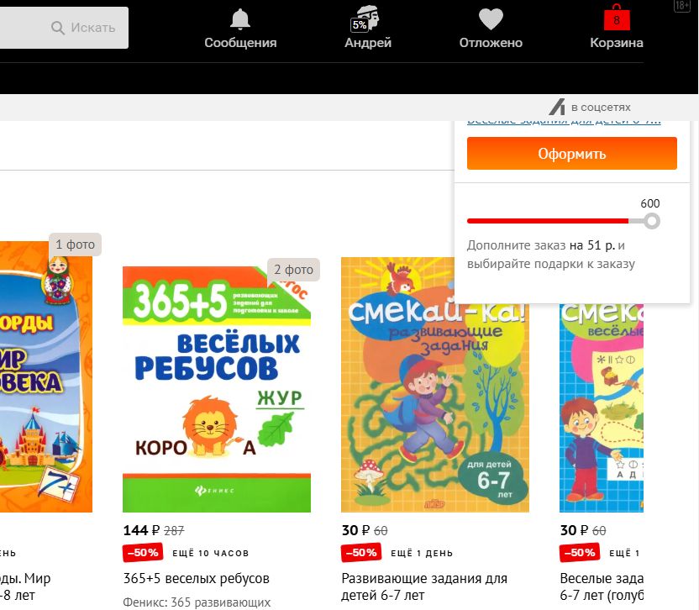 |  |  |  | 